Додаток №1 Цінова пропозиція
 |  |  |  |  | Додаток №1 до Запиту
Форма цінової пропозиції

(Назва Учасника), надає свою пропозицію щодо участі у закупівлі інформаційно-стендової продукції для облаштування просторів безпеки.
Відомості про підприємство |  |  | Повне найменування учасника – суб’єкта господарювання
 |  |  | Ідентифікаційний код за ЄДРПОУ або реєстраційний номер облікової картки платника податків
 |  |  | Реквізити (адреса - юридична та фактична, телефон, факс, телефон для контактів, e-mail, розрахунковий рахунок)
Відомості про особу (осіб), які уповноважені представляти інтереси Учасника |  |  | (Прізвище, ім’я, по батькові, посада, контактний телефон).
Учасник зобов’язаний забезпечити належну індивідуальну та групову упаковки Товару, аби уникнути пошкодження, забруднення або деформації під час транспортування та зберігання. Кожен банер з конструкцією має бути запакованим в картонну коробку. Всі витрати, пов'язані з фасуванням, пакуванням та відправкою товарів мають бути включені у вартість товарів з дотриманням умов перевізника та урахуванням ризиків пошкоджень під час транспортування.
№ п/п | Найменування | Технічні характеристики та опис |  | Кількість, шт. | Ціна, за одиницю, (з урахуванням всіх податків і зборів) * | Вартість, грн., (з урахуванням всіх податків і зборів) * | Умови оплати, % передплати /післяплати | Термін поставки товару, календарних днів

 |  | Запит** | Пропозиція (вказати модель (торгову марку), виробника, параметри та характеристики продукції )
1 | 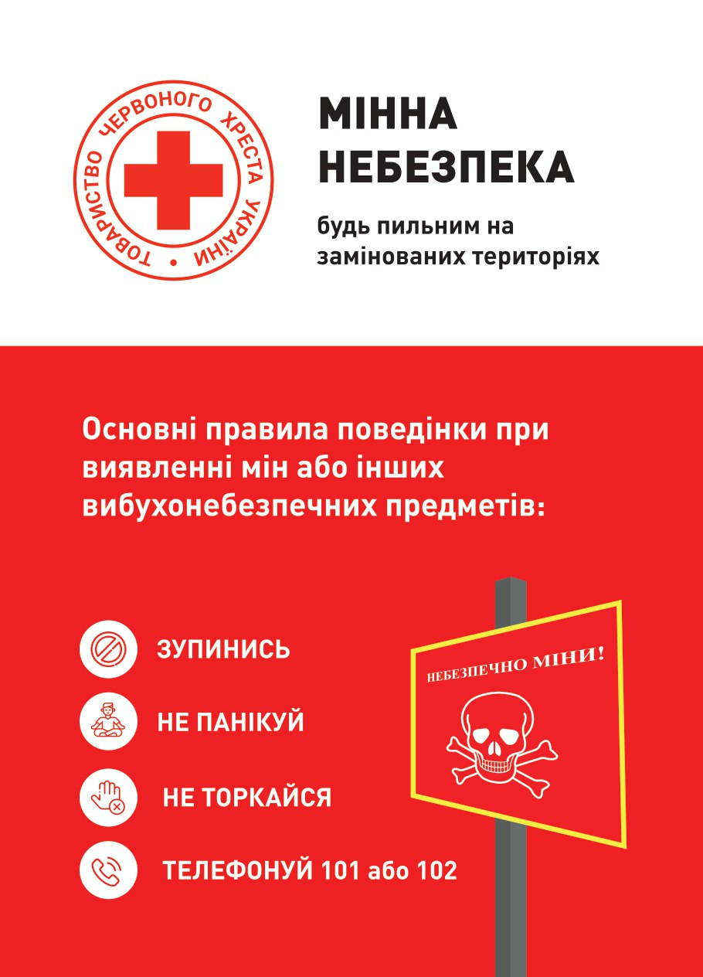 Мобільний стенд типу "Рол-ап" | Розмір: 1200x2000 мм Конструкція та матеріали Корпус: алюмінієвий профіль класу " Стандарт"; Колір: срібний; Верхнє кріплення: алюмінієвий клік-профіль; Щогла: секційна; Пружинний механізм: з фіксатором; Полотно: литий банер ПВХ 400-440 г/м2, білий; Банер має бути попередньо встановлений у конструкцію( заправлений у касету); Характеристики друку Тип друку: еко-сольвентний; Роздільна здатність: від 1400 dpi; Друк: 4+0; Макет надається Замовником переможцю закупівлі; Комплектація: конструкція з банером, міцний тканинний чохол-сумка з ручками для транспортування. Пакування: індивідуальне, картонна коробка згідно розміру готової конструкції. |  | 26 |  | 0.00
2 | Вивіска з логотипами | Розмір: 600 × 400 мм (горизонтальна орієнтація) Матеріали Алюмінієвий композитний матеріал (ACM), тип Dibond або еквівалент Товщина — 3 мм Зовнішні шари — алюміній, внутрішній — поліетилен Кріплення В комплекті до кожної вивіски мають бути саморізи 4 шт та міцний двосторонній скотч вже приклеєний вздовж низу та верху зворотньої сторони вивіски. Отвори: 4 шт по кутам Вимоги до якості •Виріб повинен бути стійким до вологи та температурних коливань у приміщенні •Відсутність гострих кутів та дефектів поверхні Вид друку: УФ-друк. Не допускається нанесення зображення на плівку з подальшим наклеюванням. |  | 26 |  | 0.00
Всього вартість пропозиції, грн* |  |  |  |  | 0.00
* Товариство Червоного Хреста України є громадською неприбутковою організацією і просить надати максимальні знижки на товар, вказаний у ціновій пропозиції.
** Закупівля відбувається окремими позиціями.
Примітка: вартість одиниці продукції та загальну вартість пропозиції потрібно заповнювати у гривнях, зазначаючи цифрове значення, яке має не більше двох знаків після коми.
Ми погоджуємось, що всі витрати, пов’язані з пакуванням, фасуванням, доставкою товару та завантажувально-розвантажувальними роботами, здійснюються за рахунок Постачальника відповідно до розподілу, вказаного у Додатку №3.
Ми погоджуємося та ознайомлені з умовами типового Договору ТЧХУ (Додаток №4 до Запиту).
Ми погоджуємося з умовами, що Замовник має право розділити дану закупівлю між декількома постачальниками за умови наявності більш вигідних умов на різні позиції.
Ми погоджуємося з умовами, що Ви можете відхилити нашу чи всі надані пропозиції, та розуміємо, що Ви не обмежені у прийнятті будь-якої іншої пропозиції з більш вигідними для Вас умовами.
Ми погоджуємось зафіксувати цінову пропозицію протягом 90 календарних днів з моменту подачі
Подаючи свою пропозицію ми підтверджуємо повну комплектацію та відповідність умовам зазначеним в Запиті.
Учасники повинні надсилати цінові пропозиції з підписом і печаткою (за наявності)

 | ДАТА: | Керівник організації/ФОП:____________________________ ( ____________________)
 |  | МП підпис ПІБ

